生態・利用方法（ハナアザミウマ）
「広島県病害虫発生予察調査データ」
粘着板トラップ調査
ハナアザミウマの生態等

○発生の経過
・発生時期…５～10 月
・発生好適条件…高温乾燥時に多発しやすい傾向があります。
・症状…温州ミカンでは，着色期に果実同士で接触する果皮表面への吸汁害が， レモンでは幼果期に赤道部を中心にかさぶた状の被害が生じます。

○被害を受ける作物
・カンキツ，ビワ，カキ，ブドウ，イチジク，チャ，花き類等に寄生します。 虫に果皮を加害されると外観が著しく悪くなります。

○トラップの活用
・園内に青色粘着トラップを設置し，７日間隔で誘殺数を調査すると発生状況を把握できます。 ・カンキツ園では，６月下旬～７月上旬，９月にかけて急増しやすいので，発生状況に注意が必要です。

○写真
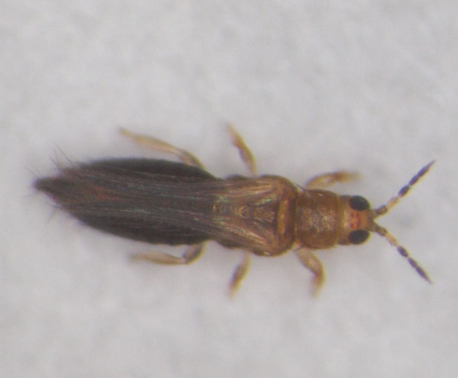

レモン幼果の被害
ハナアザミウマ雌成虫（体長約1.3mm）

ハナアザミウマ
「広島県病害虫発生予察調査データ」
令和5年度 フェロモントラップ等調査結果（南東部・南西部）
ハナアザミウマ （青色粘着板）
トラップ調査結果
（１）グラフ
ハナアザミウマ（尾道市瀬戸田町A かんきつ）

ハナアザミウマ（尾道市瀬戸田町B かんきつ）

ハナアザミウマ（呉市倉橋町 かんきつ）

ハナアザミウマ（呉市下蒲刈町 かんきつ）

（２）調査データ
 | 地帯区分 |  | 南東部 |  |  | 南東部 |  |  | 南西部 |  |  | 南西部
 | 設置場所 |  | 尾道市瀬戸田町A |  |  | 尾道市瀬戸田町B |  |  | 呉市倉橋町 |  |  | 呉市下蒲刈町
 | 周辺作物 |  | かんきつ |  |  | かんきつ |  |  | かんきつ |  |  | かんきつ
 | 月 | 半旬 | 本年 | 平年 | 前年 | 本年 | 平年 | 前年 | 本年 | 平年 | 前年 | 本年 | 平年 | 前年
 | ５月 | 1 | 45.6 | 17.9 | 18.8 | 52.5 | 12.7 | 21.9 | 46.9 | - | 2.5 | 153.1 | - | 0.6
 |  | 2 | 38.2 | 18.0 | 23.5 | 50.4 | 12.7 | 21.4 | 33.3 | - | 2.4 | 143.6 | - | 3.7
 |  | 3 | 27.1 | 20.8 | 30.7 | 47.1 | 12.5 | 20.7 | 12.9 | - | 2.1 | 129.3 | - | 16.4
 |  | 4 | 37.1 | 12.1 | 7.1 | 117.1 | 43.2 | 33.6 | 43.6 | - | 7.9 | 202.9 | - | 43.3
 |  | 5 | 28.6 | 21.2 | 24.7 | 176.2 | 109.0 | 147.1 | 92.9 | - | 44.7 | 144.6 | - | 62.9
 |  | 6 | 35.4 | 29.6 | 38.6 | 258.7 | 140.0 | 195.8 | 189.7 | - | 73.4 | 100.6 | - | 84.0
 | ６月 | 1 | 42.9 | 18.6 | 23.6 | 88.0 | 26.7 | 43.8 | 222.9 | - | 45.0 | 40.0 | - | 9.3
 |  | 2 | 77.1 | 22.5 | 40.0 | 62.9 | 44.2 | 67.0 | 148.6 | - | 27.9 | 75.0 | - | 20.7
 |  | 3 | 54.9 | 25.1 | 40.0 | 37.6 | 39.6 | 49.1 | 81.7 | - | 23.1 | 51.0 | - | 20.7
 |  | 4 | 45.7 | 37.8 | 36.4 | 80.1 | 26.4 | 13.6 | 39.9 | - | 25.7 | 208.0 | - | 16.4
 |  | 5 | 68.6 | 18.2 | 22.1 | 317.5 | 136.4 | 222.9 | 50.7 | - | 48.6 | 900.0 | - | 23.6
 |  | 6 | 205.7 | 96.3 | 26.1 | 1093.9 | 306.4 | 369.1 | 179.3 | - | 43.4 | 849.7 | - | 94.3
 | ７月 | 1 | 203.4 | 95.4 | 93.4 | 1404.0 | 408.5 | 462.0 | 216.0 | - | 36.1 | 840.6 | - | 116.1
 |  | 2 | 148.6 | 122.1 | 192.9 | 574.3 | 391.8 | 455.0 | 222.9 | - | 27.1 | 845.7 | - | 15.0
 |  | 3 | 114.3 | 134.3 | 217.1 | 228.9 | 111.0 | 168.7 | 147.1 | - | 87.1 | 142.1 | - | 16.7
 |  | 4 | 111.7 | 116.1 | 153.7 | 156.4 | 58.3 | 96.0 | 127.4 | - | 149.7 | 86.1 | - | 13.4
 |  | 5 | 115.9 | 94.6 | 121.1 | 147.7 | 52.6 | 94.3 | 96.7 | - | 178.3 | 48.8 | - | 7.9
 |  | 6 | 167.1 | 127.6 | 160.0 | 90.8 | 16.7 | 27.4 | 31.7 | - | 150.9 | 27.0 | - | 40.0
 | ８月 | 1 | 53.6 | 70.7 | 15.7 | 27.7 | 5.6 | 6.9 | 12.1 | - | 42.1 | 6.4 | - | 32.0
 |  | 2 | 48.9 | 24.7 | 10.6 | 13.4 | 3.8 | 2.3 | 7.0 | - | 18.1 | 17.6 | - | 20.2
 |  | 3 | 39.3 | 21.7 | 7.7 | 8.9 | 3.4 | 1.4 | 3.4 | - | 2.7 | 21.4 | - | 5.6
 |  | 4 | 13.6 | 36.8 | 10.0 | 4.3 | 3.6 | 7.1 | 2.9 | - | 5.0 | 7.1 | - | 5.2
 |  | 5 | 13.6 | 12.6 | 23.7 | 3.1 | 3.2 | 6.4 | 2.3 | - | 1.6 | 2.0 | - | 3.3
 |  | 6 | 9.4 | 11.4 | 20.6 | 1.7 | 2.9 | 3.9 | 1.3 | - | 2.1 | 0.4 | - | 2.0
 | ９月 | 1 | 2.4 | 5.3 | 8.4 | 0 | 1.5 | 0.6 | 0.1 | - | 3.1 | 0.4 | - | 0.7
 |  | 2 | 3.6 | 7.9 | 13.6 | 0 | 4.6 | 7.1 | 0.7 | - | 4.3 | 2.1 | - | 1.4
 |  | 3 | 3.0 | 58.1 | 103.3 | 0 | 23.8 | 45.6 | 0.1 | - | 5.4 | 0.4 | - | 29.7
 |  | 4 | 9.7 | 413.4 | 777.1 | 1.7 | 36.4 | 71.3 | 1.4 | - | 37.4 | 0.6 | - | 61.4
 |  | 5 | 20.0 | 922.1 | 1754.3 | 4.3 | 33.3 | 66.7 | 3.6 | - | 85.0 | 1.4 | - | 112.8
 |  | 6 | 200.7 | 807.5 | 1462.9 | 20.0 | 73.4 | 142.5 | 23.6 | - | 162.1 | 61.4 | - | 266.9
 | １０月 | 1 | 130.0 | 475.5 | 797.7 | 24.9 | 68.2 | 128.3 | 18.4 | - | 136.9 | 76.9 | - | 498.1
 |  | 2 | 96.6 | 227.1 | 329.6 | 28.1 | 43.9 | 78.6 | 14.4 | - | 105.4 | 75.7 | - | 641.6
 |  | 3 | 151.4 | 156.1 | 230.7 | 10.7 | 209.6 | 416.4 | 12.1 | - | 47.1 | 30.0 | - | 485.7
 |  | 4 | 86.3 | 113.8 | 189.0 | 18.0 | 521.7 | 1040.6 | 10.4 | - | 54.0 | 8.9 | - | 300.5
 |  | 5 | 45.1 | 109.1 | 152.6 | 21.6 | 678.7 | 1352.5 | 7.1 | - | 39.7 | 4.4 | - | 71.3
 |  | 6 | 14.0 | 112.6 | 122.0 | 19.7 | 722.5 | 1435.5 | 2.9 | - | 18.8 | 6.8 | - | 44.5

